VAMP
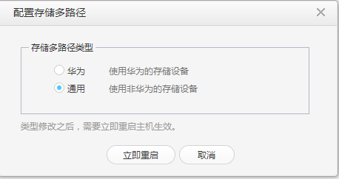
厂商 | 名字 | 功能 | 限制 | 性能 | 参考
VMWare | Storage APIs for Multipathing | Storage APIs for Multipathing简称为VAMP，提供了一个可插拔存储架构框架包，允许合作伙伴提供针对每个阵列优化的性能增强，多路径和负载平衡插件。 1.VMware提供了一个通用的多路径插件（MPP），称为本地多路径插件（NMP），随vSphere一起提供，是默认的多路径。 | 存储设备的多路径能力需要存储厂商支持，并非所有设备、协议都支持多路径。 | 通过该API能够实现：路径负载均衡、路径故障切换、传输性能提升。 | PSA框架包说明： https://code.vmware.com/vmware-ready-programs/storage/psa
华为 | 存储多路径能力（不支持API定制开发） | 支持iSCSI存储和光纤通道存储的存储多路径。 包含两种多路径类型：通用多路径和华为多路径（针对华为存储设备），一键式配置。 产品文档中提及：“储存接口数量”、以及“设备的数据面IP”和multipath特性相关。 产品文档没有提及multipath是如何实现的，如何线路选择、如何负载均衡也没有具体说明（猜测也是基于 multipathd 实现的）。 | 只支持SAN设备 |  | FusionSphere_V100R006C00_03_zh_YZF1012X.hdx

在Fusion Compute上配置主机多路径

